Sheet1
(品種の特性記載例)様式第1－1号の10関係

 |  |  |  | 銘柄 | 品 種 名

 | 来歴
 |  |  |  |  |  |  |  | 【産地】 ○ ○
 | 育種 |  |  |  |  |  | 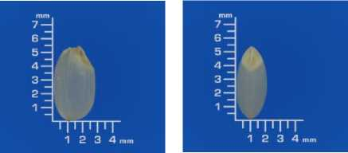
 | 特 性 | 粒形
 |  | 色沢
 |  | 皮の厚薄
 |  | 縦溝の深浅

 |  | 胚の大小 及び胚の形 |  |  |  | ⽐較対象：○○○○
 |  |  |  |  |  |  | 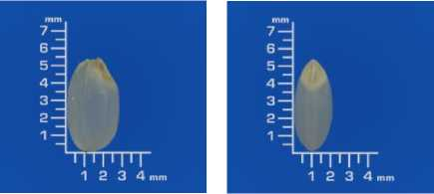
 |  | 千粒重(g)
 |  | 心白、腹白、乳 白、背白、基部 未熟の発現程度
 |  | その他

 |  |  | 